ฟอร์มปล่าว
โครงการสอบเทียบอาคารชลประทาน
สำนักบริหารจัดการน้ำและอุทกวิทยา กรมชลประทาน
ศูนย์อุทกวิทยาชลประทาน ภาคเหนือตอนบน

ข้อมูลทางกายภาพ
1. ข้อมูลระบบส่งน้ำที่ตั้งของอาคาร
- ข้อมูลทั่วไปของอาคาร |  | ปตร.ปากคลองส่งน้ำสายใหญ่ ฝั่งซ้าย
- โครงการ |  | โครงการส่งน้ำและบำรุงรักษา แม่ยม
- ตำแหน่งที่ตั้ง กม. |  | 0+000
อำเภอ |  | สอง |  |  | จังหวัด | แพร่
- พิกัด |  | N 18๐ 29' 07.2" |  | E 100๐ 09' 28.2"
- ลักษณะคลอง |  | คลองดิน |  | คลองดาดคอนกรีต

2. ข้อมูลอาคาร
- ชื่ออาคาร
 | จำนวนบาน |  |  |  | 2 | บาน
 | ขนาดบาน |  | กว้าง |  | 4.00 | เมตร
 |  |  | สูง |  | 2.50 | เมตร
- ระดับพื้น Inlet |  |  |  |  |  | เมตร ( )
- ระดับพื้น Outlet |  |  |  |  |  | เมตร ( )
- ระดับพื้นธรณีอาคาร |  |  |  |  | 178.300 | เมตร ( ร.ท.ก. )
- ปริมาณน้ำไหลผ่านสูงสุด |  |  |  |  |  | ลูกบาศก์เมตร/วินาที
- รัศมีความโค้งของบาน (สำหรับบานโค้ง) |  |  |  |  |  | เมตร

3. ข้อมูลการสอบเทียบอาคารชลประทาน ( ประเภทบาน )
ประตูระบายน้ำบานตรง (Sluice gate)
ประตูระบายน้ำบานโค้ง (Radial or Tainter gate)
การไหลแบบอิสระ (Free flow)
การไหลแบบจม (Submerged flow)

Free flow
Submerged flow

กายภาพ กม.19+836 free flow
 | โครงการสอบเทียบอาคารชลประทาน
 | สำนักบริหารจัดการน้ำและอุทกวิทยา กรมชลประทาน
 | ศูนย์อุทกวิทยาชลประทาน ภาคเหนือตอนบน

1 | ข้อมูลทางกายภาพ
 | 1.1 ข้อมูลระบบส่งน้ำที่ตั้งของอาคาร
 | - ข้อมูลทั่วไปของอาคาร |  | ปตร กลางคลอง ซอย 20 |  |  |  | อาคาร
 | - โครงการ |  | โครงการส่งน้ำและบำรุงรักษาแม่ยม
 | - ตำแหน่งที่ตั้ง กม. |  | 47+427 |  |  |  | คลองสายใหญ่
 | อำเภอ |  | เมือง |  |  |  | จังหวัด | แพร่
 | - พิกัด |  | N 18º10'37.7'' |  | E 100º11'38.8''
 | - ลักษณะคลอง |  | ÿ คลองดิน |  | ÿ คลองดาดคอนกรีต

 | 1.2 ข้อมูลอาคาร
 | - ชื่ออาคาร | อาคารวัดน้ำกลางคลอง
 |  |  | จำนวนบาน |  |  | 1 | บาน
 |  |  | ขนาดบาน | กว้าง |  | 6.00 | เมตร
 |  |  |  | สูง |  | 3.00 | เมตร
 | - ระดับพื้น Inlet |  |  |  |  | - | เมตร (ร.ท.ก.)
 | - ระดับพื้น Outlet |  |  |  |  | - | เมตร (ร.ท.ก.)
 | - ระดับพื้นธรณีอาคาร |  |  |  |  | 0.00 | เมตร (ร.ส.ม.)
 | - ปริมาณน้ำไหลผ่านสูงสุด |  |  |  |  | - | ลูกบาศก์เมตร/วินาที
 | - รัศมีความโค้งของบาน (สำหรับบานโค้ง) |  |  |  |  | - | เมตร

 | 1.3 รูปภาพอาคารชลประทาน
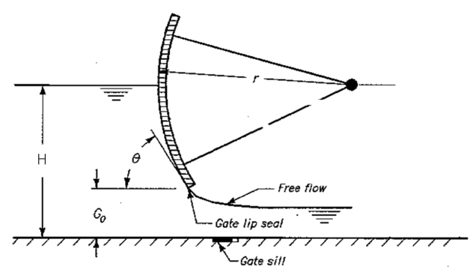 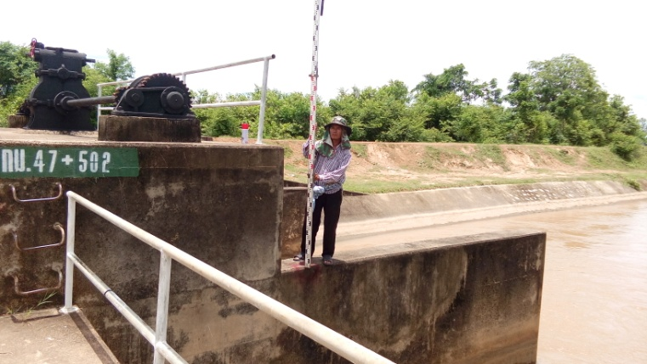

2 | ข้อมูลการสอบเทียบอาคารชลประทาน
 | ÿ ประตูระบายน้ำบานโค้ง (Radial or Tainter gate)
 | ÿ การไหลแบบอิสระ (Free flow)
 | สูตรการคำนวนสอบเทียบอาคาร

 | เมื่อ | Q = ปริมาณน้ำผ่านอาคาร (ลบ.ม./วินาที)
 |  | C = สัมประสิทธิ์ปริมาณน้ำเมื่อการไหลเป็นแบบอิสระ
 |  | L = ความกว้างของช่องประตูระบาย (เมตร)
 |  | Go = การเปิดบาน (เมตร)
 |  | H = ระดับน้ำด้านหน้าประตู - ระดับน้ำด้านท้ายประตู (เมตร)
 |  | g = ความเร่งเนื่องจากแรงโน้มถ่วง (เมตร/วินาที)

ที่ | ระดับน้ำ | ระดับ | H |  | ระยะเปิดบาน | Q | H/Go | Cd
 | ด้านเหนือน้ำ | ธรณี |  |  | (Go)
 | ม.(รทก./รสม.) | ม.(รทก./รสม.) |  |  | ม. | ลบ.ม./วินาที |  |  |  | เหนือ | ท้าย | ระยะเปิดบาน | Q
1 | 2.60 | 0.00 | 2.60 | 7.1450 | 0.40 | 6.371 | 6.505 | 0.372 | 240955 | 2.602 | 1.887 | 0.40 | 6.371
2 | 2.52 | 0.00 | 2.52 | 7.0343 | 0.80 | 8.973 | 3.153 | 0.266 | 240955 | 2.522 | 1.967 | 0.80 | 8.973
3 | 2.34 | 0.00 | 2.34 | 6.7786 | 1.20 | 12.283 | 1.952 | 0.252 | 240955 | 2.342 | 2.087 | 1.20 | 12.283
4 | 2.28 | 0.00 | 2.28 | 6.6913 | 1.60 | 10.250 | 1.426 | 0.160 | 240955 | 2.282 | 2.217 | 1.60 | 10.250
5 | 2.28 | 0.00 | 2.28 | 6.6913 | 2.00 | 8.775 | 1.141 | 0.109 | 240955 | 2.282 | 2.227 | 2.00 | 8.775

สอบเทียบอาคาร ปตร กลางคลองซอย 20 โครงการ ส่งน้ำและบำรุงรักษา แม่ยม

3 | ข้อมูลการเปิดบานในระดับต่างๆ

ที่ | ระดับน้ำ | ระดับธรณี | H | ระยะเปิดบาน | H/Go | Cd | ปริมาณน้ำไหลผ่าน
 | ด้านเหนือน้ำ |  |  | (Go)
 | ม.(รทก./รสม.) | ม.(รทก./รสม.) |  | ม. |  |  | ลบ.ม./วินาที
1 | 2.60 | 0.00 | 2.60 | 0.40 | 6.505 | 0.388 | 6.6477
2 | 2.52 | 0.00 | 2.52 | 0.80 | 3.153 | 0.245 | 8.2785
3 | 2.34 | 0.00 | 2.34 | 1.20 | 1.952 | 0.194 | 9.4755
4 | 2.28 | 0.00 | 2.28 | 1.60 | 1.426 | 0.172 | 11.0368
5 | 2.28 | 0.00 | 2.28 | 2.00 | 1.141 | 0.160 | 12.8225

หมายเหตุ สามารถนำไปใช้คำนวณในการยกบานระบายที่ระดับต่างๆ โดยป้อนข้อมูลระดับด้านเหนือน้ำและระดับที่ต้องการยกบาน
 | จะสามารถทราบปริมาณน้ำไหลผ่านอาคารได้ (กรอกข้อมูลในช่องว่างเท่านั้น ยกเว้นช่องสีทึบ)

กายภาพ 19+836 Submerged flow
 | โครงการสอบเทียบอาคารชลประทาน
 | สำนักบริหารจัดการน้ำและอุทกวิทยา กรมชลประทาน
 | ศูนย์อุทกวิทยาชลประทาน ภาคเหนือตอนบน

1 | ข้อมูลทางกายภาพ
 | 1.1 ข้อมูลระบบส่งน้ำที่ตั้งของอาคาร
 | - ข้อมูลทั่วไปของอาคาร |  | ปตร.กลองคลองซอย 20 |  |  | อาคาร
 | - โครงการ |  | โครงการส่งน้ำและบำรุงรักษา แม่ยม
 | - ตำแหน่งที่ตั้ง กม. |  | 47+502 |  |  | คลองสายใหญ่
 | อำเภอ |  | เมือง |  |  | จังหวัด | แพร่
 | - พิกัด |  | N 18º 10' 37.7'' |  | E 100º 11' 38.8''
 | - ลักษณะคลอง |  | ÿ คลองดิน |  | ÿ คลองดาดคอนกรีต

 | 1.2 ข้อมูลอาคาร
 | - ชื่ออาคาร | อาคารวัดน้ำกลางคลอง
 | - ประเภทบาน ÿ ประตูระบายน้ำบานโค้ง (Redial gate) |  |  |  |  |  | 1 | บาน
 |  |  | ขนาดบาน | เส้นผ่านศูนย์กลางท่อ |  |  | 6.00 | เมตร
 |  |  |  | สูง |  |  | 3 | เมตร
 | - ระดับพื้น Inlet |  |  |  |  |  | - | เมตร (ร.ท.ก.)
 | - ระดับพื้น Outlet |  |  |  |  |  | - | เมตร (ร.ท.ก.)
 | - ระดับพื้นธรณีอาคาร |  |  |  |  |  | 0.00 | เมตร (ร.ส.ม.)
 | - ปริมาณน้ำไหลผ่านสูงสุด |  |  |  |  |  |  | ลูกบาศก์เมตร/วินาที
 | - รัศมีความโค้งของบาน (สำหรับบานโค้ง) |  |  |  |  |  |  | เมตร

 | 1.3 รูปภาพอาคารชลประทาน
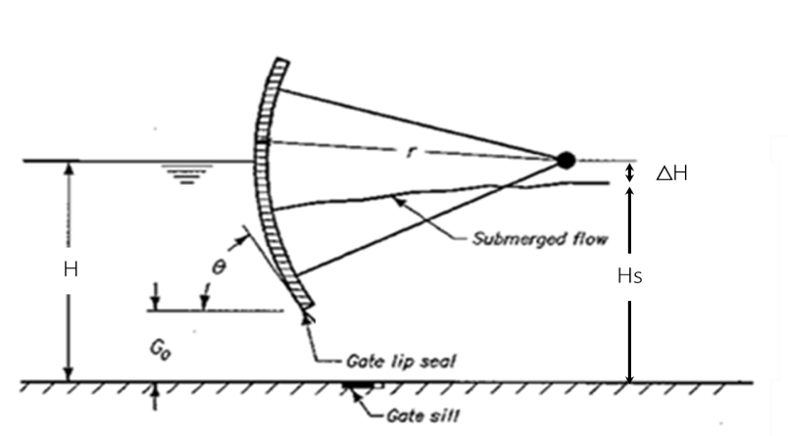

2 | ข้อมูลการสอบเทียบอาคารชลประทาน
 | ÿ ประตูระบายน้ำบานโค้ง (Radaial or Tainter gate)
 | ÿ การไหลแบบจม (Submerged flow)
 | สูตรการคำนวนสอบเทียบอาคาร

 | เมื่อ | Q = ปริมาณน้ำผ่านอาคาร (ลบ.ม./วินาที)
 |  | Cs = สัมประสิทธิ์ปริมาณน้ำเมื่อการไหลเป็นแบบจม (Submerged Flow)
 |  | L = ความกว้างของช่องประตูระบาย (เมตร)
 |  | Hs = ระดับน้ำด้านท้ายประตู - ระดับธรณีประตู (เมตร)
 |  | ∆H = ระดับน้ำด้านหน้าประตู - ระดับด้านท้ายประตู (เมตร)
 |  | g = ความเร่งเนื่องจากแรงโน้มถ่วง (เมตร/วินาที)
 |  | Go = การเปิดบาน (เมตร)

ที่ | ระดับน้ำ | ระดับน้ำ | ∆H |  | Hs | ระยะเปิดบาน | Q | Hs/Go | Cs
 | ด้านเหนือน้ำ | ด้านท้ายน้ำ |  |  |  | (Go)
 | ม.(รทก./รสม.) | ม.(รทก./รสม.) |  |  |  | ม. | ลบ.ม./วินาที |  |  |  | เหนือ | ท้าย | ระยะเปิดบาน | Q
1 | 2.60 | 1.89 | 0.72 | 3.7454 | 1.8870 | 0.40 | 6.371 | 4.717 | 0.150 | 240955 | 2.602 | 1.887 | 0.40 | 6.371
2 | 2.52 | 1.97 | 0.56 | 3.2999 | 1.9670 | 0.80 | 8.973 | 2.459 | 0.230 | 240955 | 2.522 | 1.967 | 0.80 | 8.973
3 | 2.34 | 2.09 | 0.26 | 2.2368 | 2.0870 | 1.20 | 12.283 | 1.739 | 0.439 | 240955 | 2.342 | 2.087 | 1.20 | 12.283
4 | 2.28 | 2.22 | 0.07 | 1.1293 | 2.2170 | 1.60 | 10.250 | 1.386 | 0.682 | 240955 | 2.282 | 2.217 | 1.60 | 10.250
5 | 2.28 | 2.23 | 0.06 | 1.0388 | 2.2270 | 2.00 | 8.775 | 1.114 | 0.632 | 240955 | 2.282 | 2.227 | 2.00 | 8.775

สอบเทียบอาคาร ปตร. กลางคลองซอย 20 โครงการ ส่งน้ำและบำรุงรักษา แม่ยม
4.717 | 0.150
2.459 | 0.230
1.739 | 0.439
1.386 | 0.682
1.114 | 0.632

3 | ข้อมูลการเปิดบานในระดับต่างๆ

ที่ | ระดับน้ำ | ระดับน้ำ | Hs | ∆H | ระยะเปิดบาน | Hs/Go | Cs | ปริมาณน้ำไหลผ่าน
 | ด้านเหนือน้ำ | ด้านท้ายน้ำ |  |  | (Go)
 | ม.(รทก./รสม.) | ม.(รทก./รสม.) |  |  | ม. |  |  | ลบ.ม./วินาที
1 | 2.60 | 1.89 | 1.89 | 0.72 | 0.40 | 4.717 | 0.227 | 9.6448
2 | 2.52 | 1.97 | 1.97 | 0.56 | 0.80 | 2.459 | 0.473 | 18.4190
3 | 2.34 | 2.09 | 2.09 | 0.26 | 1.20 | 1.739 | 0.698 | 19.5457
4 | 2.28 | 2.22 | 2.22 | 0.07 | 1.60 | 1.386 | 0.901 | 13.5321
5 | 2.28 | 2.23 | 2.23 | 0.06 | 2.00 | 1.114 | 1.152 | 15.9856

หมายเหตุ สามารถนำไปใช้คำนวณในการยกบานระบายที่ระดับต่างๆ โดยป้อนข้อมูลระดับด้านเหนือน้ำและระดับที่ต้องการยกบาน
 | จะสามารถทราบปริมาณน้ำไหลผ่านอาคารได้ (กรอกข้อมูลในช่องว่างเท่านั้น ยกเว้นช่องสีทึบ)

